Üdvözöllek
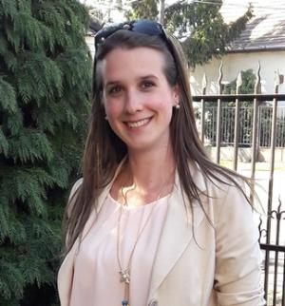

Üdvözöllek!

Örülök, hogy eljutott hozzád a feladat, bízom benne, hogy hasznát veszed mindennapi munkádban! :)

A feladat leírását megtalálod itt:
Sávdiagram készítése

Kövess minket az alábbi csatornákon is, hogy értesülj az újdonságokról!

Fontos számunkra a véleményed, így kérlek, szánj rá pár percet, hogy megoszd velünk! :)
A | szabados.ivett@excelneked.hu | email címre már küldheted is! :)

Üdvözlettel,
Szabados Ivett

Sávdiagram_mo
 | Sávdiagram

Sávdiagram készítése

 | Értékesítés (db)
Naptár | 500
Egyéb | 1607
Könyv | 5400
Magazin | 7200

Sávdiagram két adatsorral

Értékesítés (db)

 | Budapest | Debrecen
Naptár | 500 | 670
Egyéb | 1607 | 2063
Könyv | 5400 | 4900
Magazin | 7200 | 6870

Halmozott sávdiagram

 | Budapest | Debrecen
Könyv | 5400 | 4900
Magazin | 7200 | 6870
Naptár | 500 | 670
Egyéb | 1607 | 2063

100%-ig halmozott sávdiagram

 | Budapest | Debrecen
Könyv | 5400 | 4900
Magazin | 7200 | 6870
Naptár | 500 | 670
Egyéb | 1607 | 2063

